E1
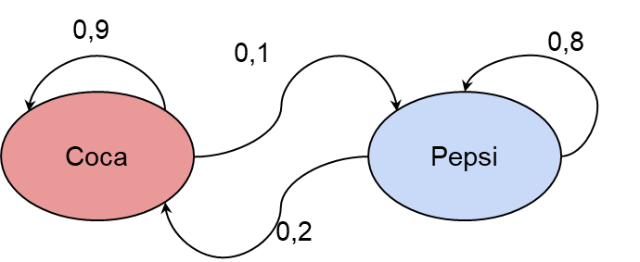
 | Coca | Pepsi | Total | Tipo
Coca | 0.9 | 0.1 | 1 | recurrente
Pepsi | 0.2 | 0.8 | 1 | recurrente

E2
Matriz de transición:

 | A | B | C | Sumatoria
A | 0.1 | 0.3 | 0.6 | 1
B | 0.2 | 0.2 | 0.6 | 1
C | 0.4 | 0.4 | 0.2 | 1

Diagrama de transicíon:

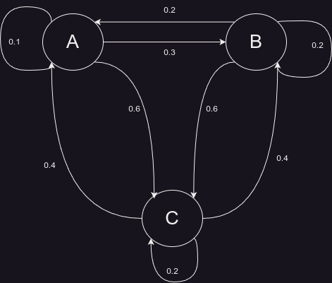
 |  |  |  |  | Estado (T,R,A)

 |  |  |  |  | Variable | Estado
 |  |  |  |  | A | Recurrente
 |  |  |  |  | B | Recurrente
 |  |  |  |  | C | Recurrente

E3
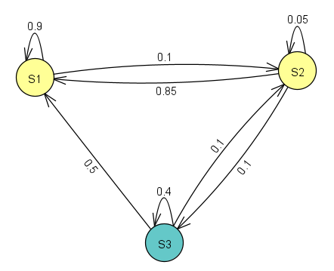
total de personas | 10000
S1--> | 2024-04-01 | --> | 2500
S2--> | 2024-03-01 | --> | 3333.333333
S3 | 2024-12-05 | --> | 4166.666667
 |  |  | 10000

 | S1 | S2 | S3
S1 | 0.9 | 0.1 | 0 | 1
S2 | 0.85 | 0.05 | 0.1 | 1
S3 | 0.5 | 0.1 | 0.4 | 1

S1 | Recurrente
S2 | Recurrente
S3 | Recurrente

E4
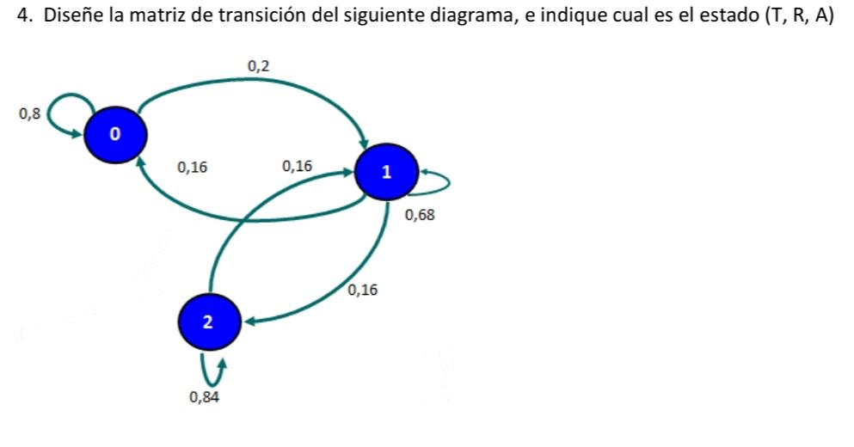

 |  | Situaciona futura
 |  | Estado 0 | Estado 1 | Estado 2
Situacion actual | Estado 0 | 0.80 | 0.16 | 0.04 | 1
 | Estado 1 | 0.16 | 0.68 | 0.16 | 1
 | Estado 2 | 0.08 | 0.68 | 0.84 | 1

 | 0 | Recurrente
 | 1 | Recurrente
 | 2 | Absorvente

E5
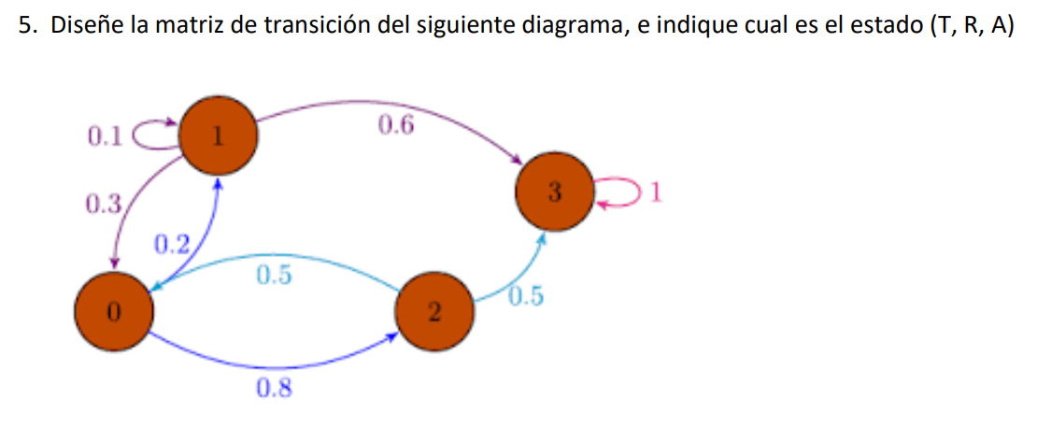

 |  | Situacion futura
 |  | 0 | 1 | 2 | 3
Situacion actual | 0 | 0 | 0.2 | 0.8 | 0 | 1
 | 1 | 0.3 | 0.1 | 0 | 0.6 | 1
 | 2 | 0.5 | 0 | 0 | 0.5 | 1
 | 3 | 0 | 0 | 0 | 1 | 1

0 | Transitorio
1 | Recurrente
2 | Transitorio
3 | Absorvente

E6
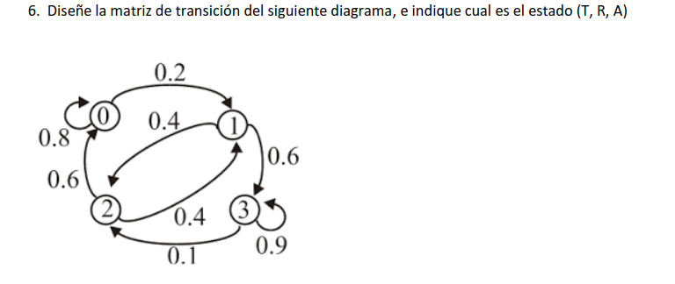

 |  | Situacion futura
 |  | 0 | 1 | 2 | 3
Situacion actual | 0 | 0.8 | 0.2 | 0 | 0 | 1
 | 1 | 0 | 0 | 0.4 | 0.6 | 1
 | 2 | 0.6 | 0.4 | 0 | 0 | 1
 | 3 | 0 | 0 | 0.1 | 0.9 | 1

0 | Recurrente
1 | Transitorio
2 | Transitorio
3 | Recurrente

